Projektrahmendaten
 | 04-10-16 in Buxtehude

 |  |  |  | ÜBERSICHTSKARTE
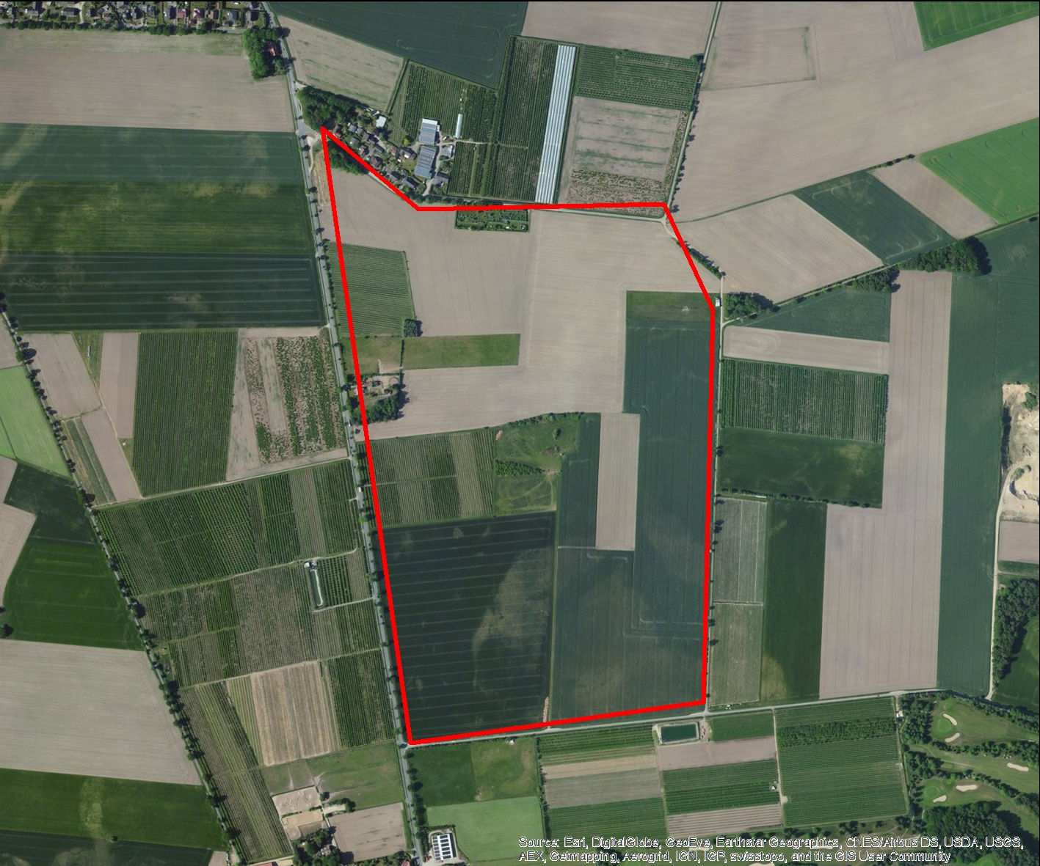

REGIOPROJEKTCHECK
Folgeabschätzung von Bauprojekten
Exportdatum |  |  | 2017-01-09 16:44
Thema |  |  | Infrastrukturkosten

RAHMENDATEN
Fläche des Plangebiets |  | 50.772193735 | ha
Realisierungszeitraum |  |  | 2016 - 2050

Wohnnutzung (Wohneinheiten) |  | 1460 | WE
Gewerbe (Arbeitsplätze) |  |  | ca. 0
Einzelhandel (Verkaufsfläche) |  | 0 | m²

FLÄCHENBILANZ
 | Landwirtschaft | Brachfläche | Lärmschutzanlage | Gewerbe | Erschließung | Soziale Infrastruktur | Einzelhandel | Wohnen | Grünflaeche | Natur
 |  |  |  |  | 0.14 | 0.0304 |  | 0.7 | 0.1072 | 0.0224

Methodik
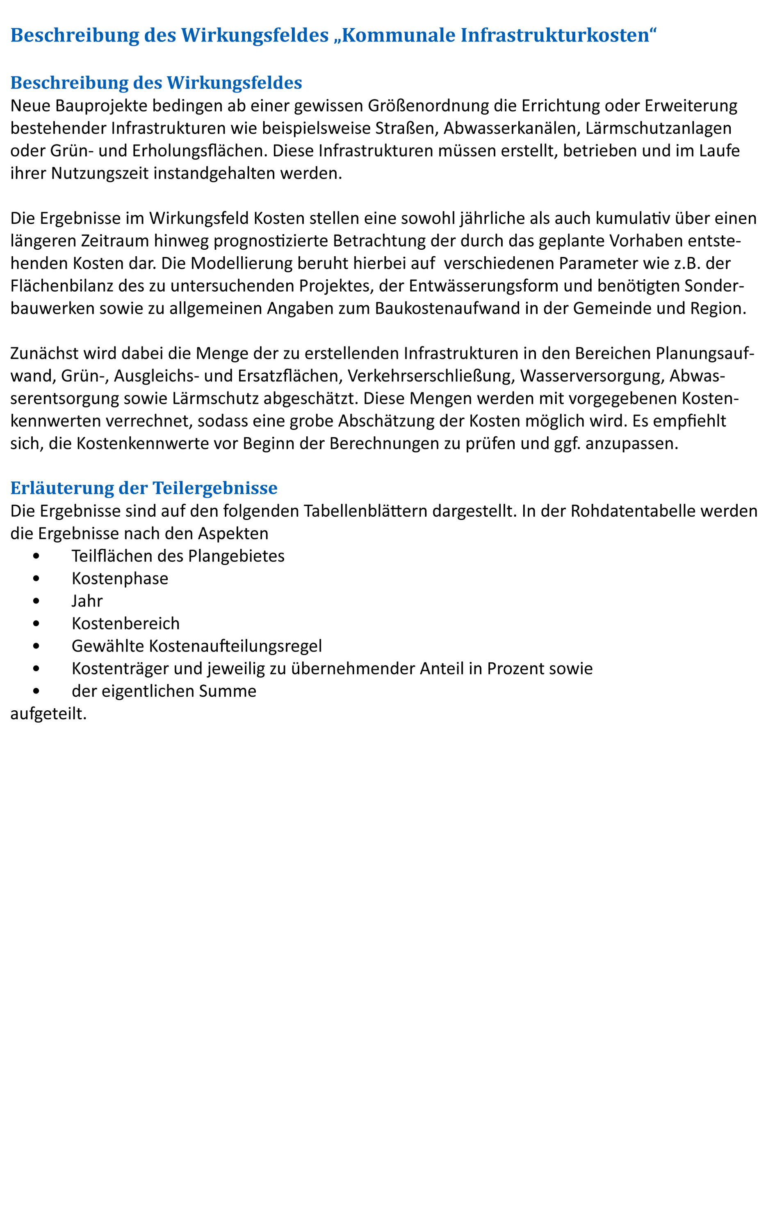

Grafiken
Kosten nach Kostenbereich - jaehrlich
 | 01 - Planungsaufwand | 02 - Gruen-, Ausgleichs- und Ersatzflaechen | 03 - Innere Verkehrserschliessung | 04 - Aeussere Verkehrserschliessung | 05 - Wasserversorgung | 06 - Abwasserentsorgung | 08 - Zusatzkosten
2016 | 0 | 0 | 0 | 0 | 0 | 0 | 0
2017 | 0 | 0 | 0 | 0 | 0 | 0 | 0
2018 | 0 | 0 | 0 | 0 | 0 | 0 | 0
2019 | 0 | 0 | 0 | 0 | 0 | 0 | 0
2020 | 0 | 0 | 0 | 0 | 0 | 0 | 0
2021 | 0 | 0 | 0 | 0 | 0 | 0 | 0
2022 | 0 | 0 | 0 | 0 | 0 | 0 | 0
2023 | 0 | 0 | 0 | 0 | 0 | 0 | 0
2024 | 0 | 0 | 0 | 0 | 0 | 0 | 0
2025 | 0 | 0 | 0 | 0 | 0 | 0 | 0
2026 | 0 | 0 | 0 | 0 | 0 | 0 | 0
2027 | 0 | 0 | 0 | 0 | 0 | 0 | 0
2028 | 0 | 0 | 0 | 0 | 0 | 0 | 0
2029 | 0 | 0 | 0 | 0 | 0 | 0 | 0
2030 | 0 | 0 | 0 | 0 | 0 | 0 | 0
2031 | 0 | 0 | 0 | 0 | 0 | 0 | 0
2032 | 0 | 0 | 0 | 0 | 0 | 0 | 0
2033 | 0 | 0 | 0 | 0 | 0 | 0 | 0
2034 | 0 | 0 | 0 | 0 | 0 | 0 | 0
2035 | 0 | 0 | 0 | 0 | 0 | 0 | 0
2036 | 0 | 0 | 0 | 0 | 0 | 0 | 0
2037 | 0 | 0 | 0 | 0 | 0 | 0 | 0
2038 | 0 | 0 | 0 | 0 | 0 | 0 | 0
2039 | 0 | 0 | 0 | 0 | 0 | 0 | 0
2040 | 0 | 0 | 0 | 0 | 0 | 0 | 0
2041 | 0 | 0 | 0 | 0 | 0 | 0 | 0
2042 | 0 | 0 | 0 | 0 | 0 | 0 | 0
2043 | 0 | 0 | 0 | 0 | 0 | 0 | 0
2044 | 0 | 0 | 0 | 0 | 0 | 0 | 0
2045 | 0 | 0 | 0 | 0 | 0 | 0 | 0
2046 | 0 | 0 | 0 | 0 | 0 | 0 | 0
2047 | 0 | 0 | 0 | 0 | 0 | 0 | 0
2048 | 0 | 0 | 0 | 0 | 0 | 0 | 0
2049 | 0 | 0 | 0 | 0 | 0 | 0 | 0
2050 | 0 | 0 | 0 | 0 | 0 | 0 | 0

Kosten nach Kostenbereich - kumuliert
 | 01 - Planungsaufwand | 02 - Gruen-, Ausgleichs- und Ersatzflaechen | 03 - Innere Verkehrserschliessung | 04 - Aeussere Verkehrserschliessung | 05 - Wasserversorgung | 06 - Abwasserentsorgung | 08 - Zusatzkosten
2016 | 0 | 0 | 0 | 0 | 0 | 0 | 0
2017 | 0 | 0 | 0 | 0 | 0 | 0 | 0
2018 | 0 | 0 | 0 | 0 | 0 | 0 | 0
2019 | 0 | 0 | 0 | 0 | 0 | 0 | 0
2020 | 0 | 0 | 0 | 0 | 0 | 0 | 0
2021 | 0 | 0 | 0 | 0 | 0 | 0 | 0
2022 | 0 | 0 | 0 | 0 | 0 | 0 | 0
2023 | 0 | 0 | 0 | 0 | 0 | 0 | 0
2024 | 0 | 0 | 0 | 0 | 0 | 0 | 0
2025 | 0 | 0 | 0 | 0 | 0 | 0 | 0
2026 | 0 | 0 | 0 | 0 | 0 | 0 | 0
2027 | 0 | 0 | 0 | 0 | 0 | 0 | 0
2028 | 0 | 0 | 0 | 0 | 0 | 0 | 0
2029 | 0 | 0 | 0 | 0 | 0 | 0 | 0
2030 | 0 | 0 | 0 | 0 | 0 | 0 | 0
2031 | 0 | 0 | 0 | 0 | 0 | 0 | 0
2032 | 0 | 0 | 0 | 0 | 0 | 0 | 0
2033 | 0 | 0 | 0 | 0 | 0 | 0 | 0
2034 | 0 | 0 | 0 | 0 | 0 | 0 | 0
2035 | 0 | 0 | 0 | 0 | 0 | 0 | 0
2036 | 0 | 0 | 0 | 0 | 0 | 0 | 0
2037 | 0 | 0 | 0 | 0 | 0 | 0 | 0
2038 | 0 | 0 | 0 | 0 | 0 | 0 | 0
2039 | 0 | 0 | 0 | 0 | 0 | 0 | 0
2040 | 0 | 0 | 0 | 0 | 0 | 0 | 0
2041 | 0 | 0 | 0 | 0 | 0 | 0 | 0
2042 | 0 | 0 | 0 | 0 | 0 | 0 | 0
2043 | 0 | 0 | 0 | 0 | 0 | 0 | 0
2044 | 0 | 0 | 0 | 0 | 0 | 0 | 0
2045 | 0 | 0 | 0 | 0 | 0 | 0 | 0
2046 | 0 | 0 | 0 | 0 | 0 | 0 | 0
2047 | 0 | 0 | 0 | 0 | 0 | 0 | 0
2048 | 0 | 0 | 0 | 0 | 0 | 0 | 0
2049 | 0 | 0 | 0 | 0 | 0 | 0 | 0
2050 | 0 | 0 | 0 | 0 | 0 | 0 | 0

Kosten nach Kostenphasen - kumuliert
 | 1 - Erstmalige Herstellung | 2 - Betrieb und Unterhaltung | 3 - Erneuerung
2016 | 0 | 0 | 0
2017 | 0 | 0 | 0
2018 | 0 | 0 | 0
2019 | 0 | 0 | 0
2020 | 0 | 0 | 0
2021 | 0 | 0 | 0
2022 | 0 | 0 | 0
2023 | 0 | 0 | 0
2024 | 0 | 0 | 0
2025 | 0 | 0 | 0
2026 | 0 | 0 | 0
2027 | 0 | 0 | 0
2028 | 0 | 0 | 0
2029 | 0 | 0 | 0
2030 | 0 | 0 | 0
2031 | 0 | 0 | 0
2032 | 0 | 0 | 0
2033 | 0 | 0 | 0
2034 | 0 | 0 | 0
2035 | 0 | 0 | 0
2036 | 0 | 0 | 0
2037 | 0 | 0 | 0
2038 | 0 | 0 | 0
2039 | 0 | 0 | 0
2040 | 0 | 0 | 0
2041 | 0 | 0 | 0
2042 | 0 | 0 | 0
2043 | 0 | 0 | 0
2044 | 0 | 0 | 0
2045 | 0 | 0 | 0
2046 | 0 | 0 | 0
2047 | 0 | 0 | 0
2048 | 0 | 0 | 0
2049 | 0 | 0 | 0
2050 | 0 | 0 | 0

Kosten nach Kostentraegern - kumuliert
 | Gemeinden | Kreis | Private
2016 | 0 | 0 | 0
2017 | 0 | 0 | 0
2018 | 0 | 0 | 0
2019 | 0 | 0 | 0
2020 | 0 | 0 | 0
2021 | 0 | 0 | 0
2022 | 0 | 0 | 0
2023 | 0 | 0 | 0
2024 | 0 | 0 | 0
2025 | 0 | 0 | 0
2026 | 0 | 0 | 0
2027 | 0 | 0 | 0
2028 | 0 | 0 | 0
2029 | 0 | 0 | 0
2030 | 0 | 0 | 0
2031 | 0 | 0 | 0
2032 | 0 | 0 | 0
2033 | 0 | 0 | 0
2034 | 0 | 0 | 0
2035 | 0 | 0 | 0
2036 | 0 | 0 | 0
2037 | 0 | 0 | 0
2038 | 0 | 0 | 0
2039 | 0 | 0 | 0
2040 | 0 | 0 | 0
2041 | 0 | 0 | 0
2042 | 0 | 0 | 0
2043 | 0 | 0 | 0
2044 | 0 | 0 | 0
2045 | 0 | 0 | 0
2046 | 0 | 0 | 0
2047 | 0 | 0 | 0
2048 | 0 | 0 | 0
2049 | 0 | 0 | 0
2050 | 0 | 0 | 0

Haftungsausschluss


